Интерьер
 |  | ТОО"НАЦИОНАЛЬНАЯ ОПТОВО-РОЗНИЧНАЯ КОМПАНИЯ "BAITAQ" 050034, Алматы, улица Толе би, дом 285/8, кв/офис 81. Тел.: + 7(708)626-57-18
Контактное лицо: | Евстигнеев Илья Олегович, руководитель |  |  | Телефон/Whatsapp: | +7 (708) 626-57-18
Сайт | www.baitaq.com |  |  | E-mail: | info@baitaq.ru

Категория | Артикул | Фото | Наименование (рус) | Наименование (каз) | Штрихкод | Цена (тг/шт)
Термометры | D605-0001 | 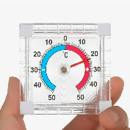 | Термометр 7.5х7.5см, -50℃~+50℃, настенный, пластик | Термометр, 7.5х7.5см, -50℃~+50℃, қабырғаға ілінетін, пластик | 4610100996668 | 540
Термометры | D605-0002 | 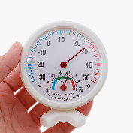 | Термометр 7.5х7.5х2см, -30℃~+50℃, RH%20-100, пластик | Термометр, 7.5х7.5х2см, -30℃~+50℃, RH%20-100, пластик | 4610251423259 | 610
Вазы, кашпо, горшки | D608-0005 | 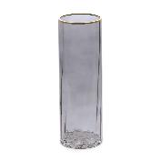 | Ваза для цветов, 29.5х10см, стекло | Гүл вазасы, 29.5х10см, шыны | 4610888015308 | 3480
Вазы, кашпо, горшки | D608-0007 | 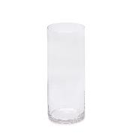 | Ваза для цветов, 25х10см, стекло | Гүл вазасы, 25х10см, шыны | 4610803506843 | 1660
Вазы, кашпо, горшки | D608-0009 | 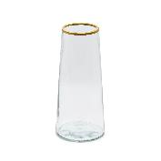 | Ваза для цветов, 21х9,5см, стекло | Гүл вазасы, 21х9.5см, шыны | 4610500480798 | 1950
Вазы, кашпо, горшки | D608-0010 | 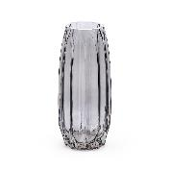 | Ваза для цветов, 29х12см, стекло | Гүл вазасы, 29х12см, шыны | 4610899164811 | 3030
Вазы, кашпо, горшки | D608-0011 | 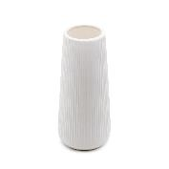 | Ваза для цветов, 20х8см, керамика | Гүл вазасы, 20х8см, керамика | 4610579177858 | 1850
Вазы, кашпо, горшки | D608-0013 | 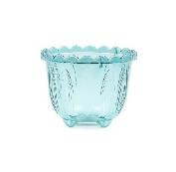 | Кашпо, 10х13см, РР | Гүлқойғыш, 10х13см, РР | 4610781250578 | 490
Вазы, кашпо, горшки | D608-0014 | 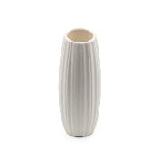 | Ваза для цветов, 17х6.7см, керамика | Гүл вазасы, 17х6.7см, керамика | 4610450289939 | 1580
Вазы, кашпо, горшки | D608-0016 | 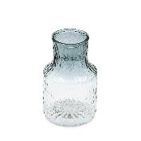 | Ваза для цветов, 19х12см, керамика | Гүл вазасы, 19х12см, керамика | 4610748905718 | 1970
Вазы, кашпо, горшки | D608-0017 | 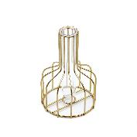 | Ваза для цветов, 15х9.5см, стекло, металл | Гүл вазасы, 15х9.5см, стекло, металл | 4610600827936 | 1020
Вазы, кашпо, горшки | D608-0018 | 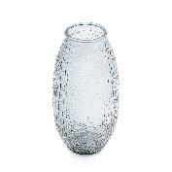 | Ваза для цветов, 24х12см, керамика | Гүл вазасы, 24х12см, керамика | 4610863961958 | 2110
Вазы, кашпо, горшки | D608-0019 | 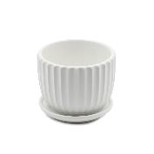 | Горшок для растений, 10.5х10.5х8см, керамика | Өсімдік құмыра, 10.5х10.5х8см, керамика | 4610253420751 | 1190
Вазы, кашпо, горшки | D608-0020 | 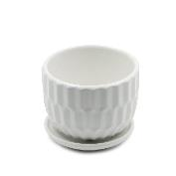 | Горшок для растений, 10х10х8см, керамика | Өсімдік құмыра, 10х10х8см, керамика | 4610629865315 | 1190
Вазы, кашпо, горшки | D608-0021 | 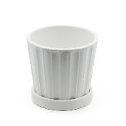 | Горшок для растений, 14х14х12см, керамика | Өсімдік құмыра, 14х14х12см, керамика | 4610204484030 | 1350
Вазы, кашпо, горшки | D608-0022 | 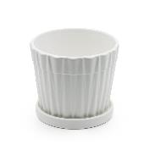 | Горшок для растений, 14.5х14.5х12см, керамика | Өсімдік құмыра, 14.5х14.5х12см, керамика | 4610103030253 | 1350
Вазы, кашпо, горшки | D608-0023 | 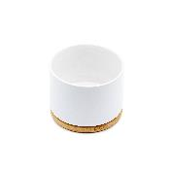 | Горшок для растений, 9х9х6см, керамика, бамбук | Өсімдік құмыра, 9х9х6см, керамика, бамбук | 4610794720020 | 1100
Вазы, кашпо, горшки | D608-0024 | 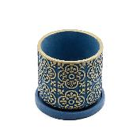 | Горшок для растений, 12х12х11см, керамика (1) | Өсімдік құмыра, 12х12х11см, керамика (1) | 4610190619874 | 3010
Вазы, кашпо, горшки | D608-0025 | 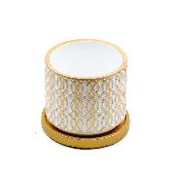 | Горшок для растений, 12х12х11см, керамика (2) | Өсімдік құмыра, 12х12х11см, керамика (2) | 4610563505162 | 3010
Вазы, кашпо, горшки | D608-0027 | 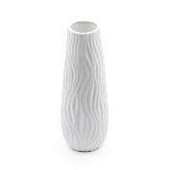 | Ваза для цветов, 25х9см, керамика | Гүл вазасы, 25х9см, керамика | 4610808847064 | 2370
Вазы, кашпо, горшки | D608-0028 | 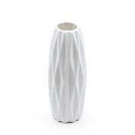 | Ваза для цветов, 24х9.5см, керамика | Гүл вазасы, 24х9.5см, керамика | 4610865095460 | 2100
Вазы, кашпо, горшки | D608-0030 | 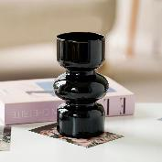 | Ваза для цветов, 18х9см, черная, стекло | Гүл вазасы, 18х9см, қара, әйнек | 4610193881667 | 1790
Вазы, кашпо, горшки | D608-0031 | 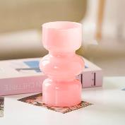 | Ваза для цветов, 18х9см, розовая, стекло | Гүл вазасы, 18х9см, қызғылт, әйнек | 4610483722205 | 1790
Часы | D623-0003 | 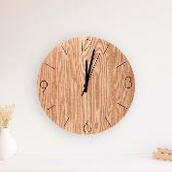 | Часы настенные "Wood", 30см, 1хАА, 1.5V, дерево | Қабырға сағаты "Wood", 30см, 1хАА, 1.5V, ағаш | 4610529659809 | 2780
Часы | D623-0004 |  | Часы настенные "White Calm", 20см, 1хАА, 1.5V, металл, пластик | Қабырға сағаты "White Calm", 20 см, 1хАА, 1.5V, металл, пластик | 4610612090625 | 1540
Часы | D623-0005 | 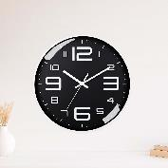 | Часы настенные "Black Calm", 20см, 1хАА, 1.5V, металл, пластик | Қабырға сағаты "Black Calm", 20см, 1хАА, 1.5V, металл, пластик | 4610571281829 | 1680
Часы | D623-0006 | 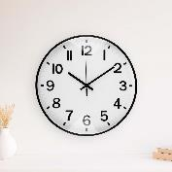 | Часы настенные "Black Classic", 30см, 1хАА, 1.5V, металл, пластик | Қабырға сағаты "Black Classic", 30см, 1хАА, 1.5V, металл, пластик | 4610702756677 | 2530
Часы | D623-0007 | 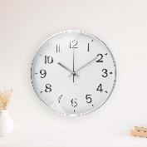 | Часы настенные "Silver Classic", 30см, 1хАА, 1.5V, металл, пластик | Қабырға сағаты "Silver Classic", 30см, 1хАА, 1.5V, металл, пластик | 4610163647811 | 2530
Часы | D623-0008 |  | Часы настенные "Gold Сlassic", 30см, 1хАА, 1.5V, металл, пластик | Қабырға сағаты "Gold Classic", 30см, 1хАА, 1.5V, металл, пластик | 4610343421866 | 2530
Часы | D623-0009 | 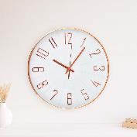 | Часы настенные "White Flow", 1хАА, 1.5V, 30см, металл, пластик | Қабырға сағаты "White Flow", 1хАА, 1.5V, 30см, металл, пластик | 4610770313062 | 2670
Часы | D623-0010 |  | Часы настенные "Black Flow", 1хАА, 1.5V, 30см, металл, пластик | Қабырға сағаты "Black Flow", 1хАА, 1.5V, 30см, металл, пластик | 4610567758045 | 2670
Часы | D623-0011 | 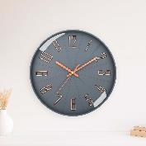 | Часы настенные "Gray Flow", 1хАА, 1.5V, 30см, металл, пластик | Қабырға сағаты "Gray Flow", 1хАА, 1.5V, 30см, металл, пластик | 4610925806852 | 2670
Часы | D623-0012 |  | Часы настенные "White Calm", 30см, 1хАА, 1.5V, металл, пластик | Қабырға сағаты "White Calm", 30см, 1хАА, 1.5V, металл, пластик | 4610499992609 | 2500
Часы | D623-0013 | 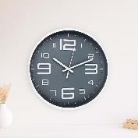 | Часы настенные "Gray Calm", 30см, 1хАА, 1.5V, металл, пластик | Қабырға сағаты "Gray Calm", 30см, 1хАА, 1.5V, металл, пластик | 4610145595765 | 2500
Часы | D623-0014 |  | Часы настенные "Gold Shine", 30см, 1хАА, 1.5V, металл, пластик | Қабырға сағаты "Gold Shine", 30см, 1хАА, 1.5V, металл, пластик | 4610481006895 | 3160
Часы | D623-0015 | 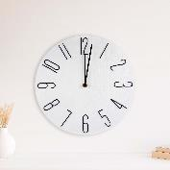 | Часы настенные "Black Shine", 30см, 1хАА, 1.5V, металл, пластик | Қабырға сағаты "Black Shine", 30см, 1хАА, 1.5V, металл, пластик | 4610969190320 | 3160
Часы | D623-0016 | 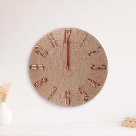 | Часы настенные «Copper Shine», 1хАА, 1.5V, металл, пластик | Қабырға сағаты "Copper Shine", 30см, 1хАА, 1.5V, металл, пластик | 4610767286492 | 3160
Часы | D623-0017 | 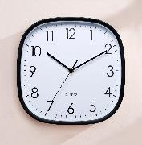 | Часы настенные "Black Calm", 30x30м, 1хАА, 1.5V, металл, пластик | Қабырға сағаты "Black Calm", 30х30см, 1хAA, 1.5V, металл, пластик | 4610475699478 | 3150
Часы | D623-0018 | 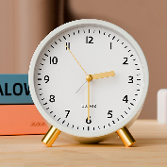 | Часы, 12х11х5см, 1хАА, 1.5V, белые, металл, пластик | Сағат, 12х11х5см, 1хAA, 1.5V, ақ, металл, пластик | 4610220538656 | 2270
Часы | D623-0019 | 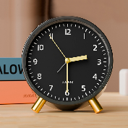 | Часы, 12х11х5см, 1хАА, 1.5V, черные, металл, пластик | Сағат, 12х11х5см, 1хAA, 1.5V, қара, металл, пластик | 4610597761725 | 2270
Часы | D623-0020 | 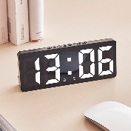 | Часы настенные "Vision", 15.4x6.3x2.2см, металл, пластик | Қабырға сағаты "Vision", 15.4х6.3х2.2см, металл, пластик | 4610224127566 | 2210
Часы | D623-0021 | 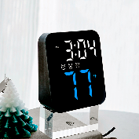 | Часы настенные "Vision", 11x10x5см, 3хAAA, 1.5V, металл, пластик | Қабырға сағаты "Vision", 11х10х5см, 3хAAA, 1.5V, металл, пластик | 4610337480572 | 2430
Часы | D623-0022 | 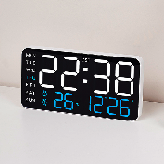 | Часы настенные "Vision", 21.5х11х2.7см, металл, пластик | Қабырға сағаты "Vision", 21.5х11х2.7см, металл, пластик | 4610610585666 | 3790
Часы | D625-0001 | 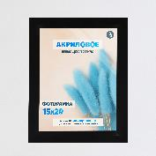 | Рамка для фотографий 8", 15х20см, черный, МДФ, ПВХ | Фотосуреттерге арналған рамка, 8", 15х20см, қара түсті, МДФ, ПВХ | 4610861059770 | 890
Часы | D625-0002 | 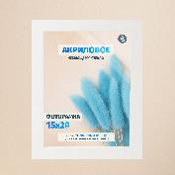 | Рамка для фотографий 8", 15х20см, белый, МДФ, ПВХ | Фотосуреттерге арналған рамка, 8", 15х20см, ақ түсті, МДФ, ПВХ | 4610317304034 | 890
Часы | D625-0003 | 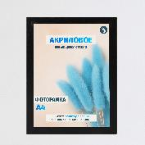 | Рамка для фотографий А4, 21х29.7см, черный, МДФ, ПВХ | Фотосуреттерге арналған рамка, A4, 21х29.7см, қара түсті, МДФ, ПВХ | 4610694118835 | 1220
Часы | D625-0004 | 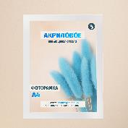 | Рамка для фотографий А4, 21х29.7см, белый, МДФ, ПВХ | Фотосуреттерге арналған рамка, A4, 21х29.7см, ақ түсті, МДФ, ПВХ | 4610754183094 | 1220
Часы | D625-0005 |  | Рамка для фотографий А3, 29.7x42см, черный, МДФ, ПВХ | Фотосуреттерге арналған рамка, A3, 29.7x42см, қара түсті, МДФ, ПВХ | 4610160734613 | 1690
Часы | D625-0006 | 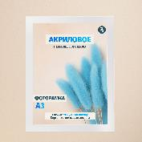 | Рамка для фотографий А3, 29.7x42см, белый, МДФ, ПВХ | Фотосуреттерге арналған рамка, A3, 29.7x42 см, ақ түсті, МДФ, ПВХ | 4610289964335 | 1690
Подставка, шкатулки, органайзеры | D626-0001 | 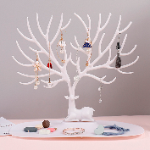 | Подставка декоративная для мелочей, 25х22х15см, белая, пластик | Ұсақ заттарға арналған сәндік қойғыш, 25х22х15см, ақ, пластик | 4610736696710 | 310
Подставка, шкатулки, органайзеры | D626-0002 | 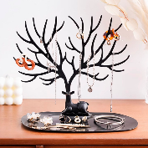 | Подставка декоративная для мелочей, 25х22х15см, черная, пластик | Ұсақ заттарға арналған сәндік қойғыш, 25х22х15см, қара, пластик | 4610414587439 | 310
Подставка, шкатулки, органайзеры | D626-0003 | 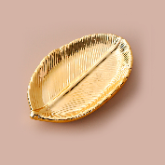 | Подставка декоративная для мелочей, 15х9.6см, золото, керамика | Ұсақ заттарға арналған сәндік қойғыш, 15х9.6см, алтын, керамика | 4610517860316 | 1080
Подставка, шкатулки, органайзеры | D626-0004 | 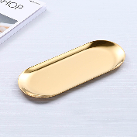 | Подставка декоративная для мелочей, 23x9.5см, золото, нерж. сталь | Ұсақ заттарға арналған сәндік қойғыш, 23х9.5см, алтын, тот баспайтын болат | 4610422009541 | 920
Подставка, шкатулки, органайзеры | D626-0005 | 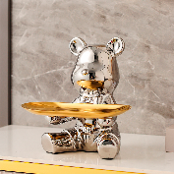 | Статуэтка декоративная для мелочей, 18х18х15см, золото - серебро, керамика | Ұсақ заттарға арналған сәндік мүсінше, Аю, 18х18х15см, алтын - күміс, керамика | 4610310664180 | 2240
Подставка, шкатулки, органайзеры | D626-0006 | 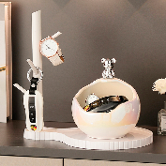 | Статуэтка декоративная для мелочей, Мишка, 26х25.5х17см, белая - серебро, керамика | Ұсақ заттарға арналған сәндік мүсінше, Аю, 26х25.5х17см, ақ - күміс, керамика | 4610165961595 | 3510
Подставка, шкатулки, органайзеры | D626-0007 | 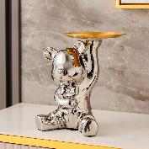 | Статуэтка декоративная для мелочей, Мишка, 14.5x17x20.5см, золото - серебро, керамика | Ұсақ заттарға арналған сәндік мүсінше, Аю, 14.5х17х20.5см, алтын - күміс, керамика | 4610138039207 | 2700
Подставка, шкатулки, органайзеры | D627-0008 |  | Шкатулка декоративная для хранения, 24х17.5х11.5см, зеленая, замша, МДФ | Зат сақтауға арналған сәндік сандықша, 24х17.5х11.5см, жасыл, замша, МДФ | 4610610129266 | 6630
Подставка, шкатулки, органайзеры | D627-0009 |  | Шкатулка декоративная для хранения, 23.5х16.5х6.5см, розовая, PU, МДФ | Зат сақтауға арналған сәндік сандықша, 23.5х16.5х6.5см, қызғылт, PU, МДФ | 4610839187740 | 2600
Подставка, шкатулки, органайзеры | D627-0010 |  | Органайзер для хранения, для 6 часов, 30х11х8см, PU, МДФ | Сақтауға арналған органайзер, 6 сағатқа, 30х11х8см, PU, МДФ | 4610993870878 | 2580
Подставка, шкатулки, органайзеры | D627-0011 |  | Органайзер для хранения, для 12 часов, 30х20х8см, PU, МДФ | Сақтауға арналған органайзер, 12 сағатқа, 30х20х8см, PU, МДФ | 4610348090395 | 4580
Звонки | D629-0001 |  | Колокольчик декоративный, 12x6.5x6.5см, металл | Сәндік қоңырауша, 12х6.5х6.5см, металл | 4610750174843 | 510
Звонки | D629-0002 |  | Колокольчик декоративный "Классика", 8.5х8.5х5см, металл | Сәндік қоңырауша "Классика", 8.5х8.5х5см, металл | 4610548619839 | 700
Звонки | D629-0003 |  | Колокольчик декоративный "Смайлик", 7.5х7.5х6.5см, металл | Сәндік қоңырауша "Смайлик", 7.5х7.5х6.5см, металл | 4610365732124 | 680
Звонки | D629-0004 |  | Колокольчик декоративный "Следы", 7.5х7.5х6.5см, металл | Сәндік қоңырауша "Іздер", 7.5х7.5х6.5см, металл | 4610935404642 | 680
Наклейки декоративные | D630-0001 |  | 3D Наклейка интерьерная "Бабочки", 6-12см, 12шт, самоклеящиеся, синие, пластик | 3D интерьерлік жапсырма "Көбелектер", 6-12см, 12 дана, өздігінен жабыстырылатын, көк, пластик | 4610504315621 | 360
Наклейки декоративные | D630-0002 |  | 3D Наклейка интерьерная "Бабочки", 6-12см, 12шт, самоклеящиеся, розовые, пластик | 3D интерьерлік жапсырма "Көбелектер", 6-12см, 12 дана, өздігінен жабыстырылатын, қызғылт, пластик | 4610189255892 | 360
Наклейки декоративные | D630-0003 |  | 3D Наклейка интерьерная "Бабочки", 6-12см, 12шт, самоклеящиеся, зеленые, пластик | 3D интерьерлік жапсырма "Көбелектер", 6-12см, 12 дана, өздігінен жабыстырылатын, жасыл, пластик | 4610646998911 | 360
Наклейки декоративные | D630-0004 |  | 3D Наклейка интерьерная "Бабочки", 6-12см, 12шт, самоклеящиеся, бахрома, пластик | 3D интерьерлік жапсырма "Көбелектер", 6-12см, 12 дана, өздігінен жабыстырылатын, шашақты, пластик | 4610397376594 | 360
Наклейки декоративные | D630-0005 |  | 3D Наклейка интерьерная "Бабочки", 6-12см, 12шт, самоклеящиеся, мультицвет, пластик | 3D интерьерлік жапсырма "Көбелектер", 6-12см, 12 дана, өздігінен жабыстырылатын, көптүсті, пластик | 4610366210898 | 360
Наклейки декоративные | D630-0006 |  | Наклейка интерьерная "Круги", 26шт (15cm-2шт, 8cm-4шт, 6cm-6шт, 3cm-14шт), пластик | Интерьерлік жапсырма "Шеңберлер", 26 дана (15см-2 дана, 8см-4 дана, 6см-6 дана, 3см-14 дана), пластик | 4610651011964 | 820
Наклейки декоративные | D630-0007 |  | Наклейка интерьерная "Квадрат", 15x15см, 10шт, пластик | Интерьерлік жапсырма "Шаршы", 15х15см, 10 дана, пластик | 4610934167463 | 1490
Наклейки декоративные | D630-0008 |  | Наклейка интерьерная "Прямоугольник", 15x6см, 18шт, пластик | Интерьерлік жапсырма "Тікбұрыш", 15х6см, 18 дана, пластик | 4610458044264 | 1290
Наклейки декоративные | D630-0009 |  | Наклейка интерьерная "Ромб", 12.5х11см, 12шт, пластик | Интерьерлік жапсырма "Ромб", 12.5х11см, 12 дана, пластик | 4610222666371 | 1090
Наклейки декоративные | D630-0010 |  | 3D Наклейка интерьерная "Бабочки", 12шт, самоклеящиеся, золото, пластик | 3D интерьерлік жапсырма "Көбелектер", 12 дана, өздігінен жабыстырылатын, алтын, пластик | 4610669679668 | 240
Ключницы | D640-0001 |  | Кодовая сейф-ключница, 11.5х9.5х4см, механическая, настенная, металл | Кодты сейф-кілтқойғыш, 11.5х9.5х4см, механикалық, қабырғаға ілінетін, металл | 4610462239106 | 2610
Ключницы | D640-0002 |  | Кодовая сейф-ключница, 11.5х9.5х4см, механическая, настенная, металл, пластик | Кодты сейф-кілтқойғыш, 11.5х9.5х4см, механикалық, қабырғаға ілінетін, металл, пластик | 4610599821359 | 1270
Ключницы | D640-0003 |  | Ключница "Сова", 5х6см, настенная, черная, пластик, металл | Кілтқойғыш "Үкі", 5х6см, қабырғаға ілінетін, қара, пластик, металл | 4610533986649 | 410
Ключницы | D640-0004 |  | Ключница "Сова", 5х6см, настенная, белая, пластик, металл | Кілтқойғыш "Үкі", 5х6см, қабырғаға ілінетін, ақ, пластик, металл | 4610232715533 | 410
Свечи декоративные | D688-0003 |  | Декоративная свечи "Классика", 4.5х3.7х3.7см, 24шт/набор, белые | Сәндік шамдар "Классика", 4.5х3.7х3.7см, 24 дана/жиынтық, ақ | 4610212492492 | 1540
Свечи декоративные | D688-0004 |  | Декоративная свечи "Лотус", 3.7х3.7х3.7см, 24шт/набор, красные | Сәндік шамдар "Лотус", 3.7х3.7х3.7см, 24 дана/жиынтық, қызыл | 4610537716006 | 1520
Свечи декоративные | D688-0005 |  | Декоративная свечи "Сердца", 4х4х3.7см, 24шт/набор, красные | Сәндік шамдар "Жүректер", 4х4х3.7см, 24 дана/жиынтық, қызыл | 4610521052905 | 1620
Свечи декоративные | D688-0006 |  | Декоративная свеча, 6х6х6см, воск | Сәндік шам, 6х6х6см, балауыз | 4610792225664 | 440
Сервировка | K101-0001 |  | Подставка под салфетки, 16.3х12.4х9.8см, пластик, дерево | Салфеткаға арналған қойғыш, 16.3х12.4х9.8см, пластик, ағаш | 4610804063017 | 730
Сервировка | K101-0002 |  | Кольца для салфеток “Bismillah”, 6шт, золото, металл | Салфеткаға арналған сақиналар “Bismillah”, 6 дана, алтын, металл | 4610191028859 | 880
Сервировка | K101-0003 |  | Кольца для салфеток “Геометрия”, 6шт, 4.5х4.5х3см, золото, металл | Салфеткаға арналған сақиналар “Геометрия”, 6 дана, 4.5х4.5х3см, алтын, металл | 4610858828075 | 1070
Сервировка | K101-0004 |  | Кольца для салфеток "Ажур", 6шт, 4.5х4.5х3см, золото, металл | Салфеткаға арналған сақиналар "Ажур", 6 дана, 4.5х4.5х3см, алтын, металл | 4610473345025 | 1060
Сервировка | K101-0005 |  | Кольца для салфеток “Оливковая ветвь”, 6шт, 4.5х4.5×3см, золото, металл | Салфеткаға арналған сақиналар “Зәйтүн бұтағы”, 6 дана, 4.5х4.5х3см, алтын, металл | 4610643994015 | 870
Сервировка | K101-0006 |  | Кольца для салфеток “Листок”, 6шт, 4.5×4.5х4.5см, золото, металл | Салфеткаға арналған сақиналар “Жапырақ”, 6 дана, 4.5х4.5х4.5см, алтын, металл | 4610189119026 | 1010
Сервировка | K101-0007 |  | Подставка под салфетки “Облако”, 20х13.5х9см, пластик | Салфеткаға арналған қойғыш “Бұлт”, 20х13.5х9см, пластик | 4610278479505 | 1280

Условия поставки
Цены | Указаны в тенге - без учета НДС
Условия сотрудничества | Минимальная сумма заказа - от 30 000 тг.
Доставка товара | Доставка до 100 000 тг рассчитывается отдельно или возможен самовывоз из г. Алматы.
 | Бесплатная доставка по Алматы от 100 000 тг. Бесплатная доставка по Казахстану от 200 000 тг.
Сроки поставки | Товары в наличии, отгрузка товара в день заказа.
Оплата | 100% оплата товара — перед отгрузкой. На крупные поставки возможна пост. оплата, условия оговариваются индивидуально.
Способ оплаты | Для физических лиц: оплата заказа может быть осуществлена наличными, банковской картой или через Kaspi PAY.
 | Для юридических лиц: оплата заказа может быть осуществлена через расчетный счет.

